상품제안서
더마인드풀 5단 UV차단 미니포켓 파스텔 양우산 | 상품코드: S46399

 |  |  |  |  |  |  | 02-713-8555 | www.synergygift.co.kr
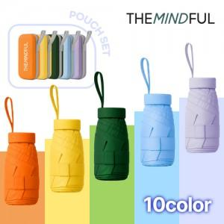

【상세/제작정보】

【인쇄/포장옵션】 | 손잡이-실크1도, 손잡이-레이저, 원단-실크1도 / OPP(비닐)

【공급단가】 | 수량 | 50~ | 100~ | 500~ | 1,000~ | 3,000~
*VAT별도 | 단가 | 5,330원 | 5,040원 | 4,790원 | 4,670원 | 4,590원

【상품 URL】 | https://www.synergygift.co.kr:443/src/goods_detail.php?gdno=46399

